Sheet1
问题描述 | 问题截图 | 解决方案 | 优先级 | 完成时间 | 是否完成
兑换页面 |  | 新建pc和手机端的兑换页面

首页-banner底部切换按钮 | 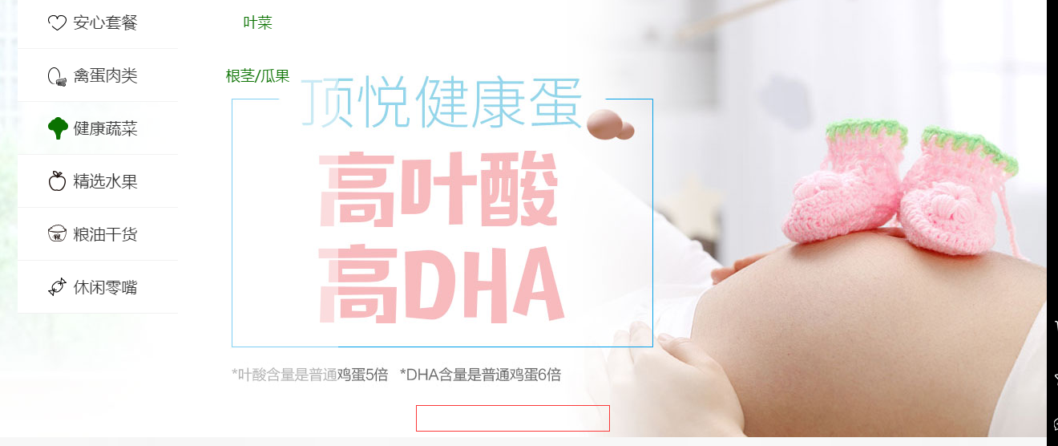 | 根据设计稿样式增加底部banner切换按钮

首页-导航栏除“全部商品”外鼠标经过样式 |  | 导航栏除“全部商品”外，所有鼠标经过样式的效果为底部增加色块，字体颜色为白色。效果如图： 色块色值为：#0a7200 字体颜色色值为：#FFFFFF 色块宽度不限，高度为：54px;

首页-导航栏二级导航下划线样式 | 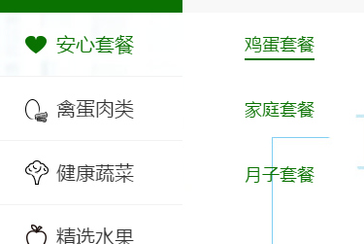 | 设置border-bottom为1px

首页-导航栏一级导航鼠标经过样式 |  | 设置字体颜色为#333；

首页-导航栏鼠标经过样式背景透明度 |  | 透明度为90%的白色

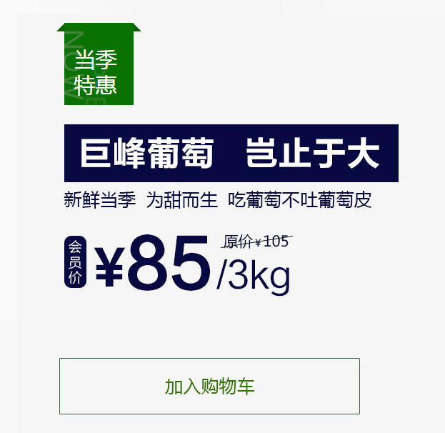
首页-当季特惠模块加入购物车效果 |  | 用户点击加入购物车时，有一个“东西飞入右侧购物车的”动态效果

首页-产品列表栏目字体大小 | 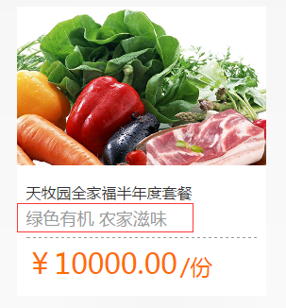 | 红框字体请改为14px
首页-右侧边导航底部按钮 |  | 屏幕分辨率为：1366X768的笔记本电脑测试看不到，我也不知道要怎么解决 尝试网上移动一些
内页-顶部导航“全部商品”展开样式调整 |  | 根据设计稿样式在“全部商品”导航栏目增加一个箭头，当“全部商品”展开时，箭头向上（v）；当“全部商品”收起时，箭头向下（^）。 “全部商品”展开和收起，均使用“鼠标经过”样式触发； 内页“全部商品”栏目默认收起

